Sheet1
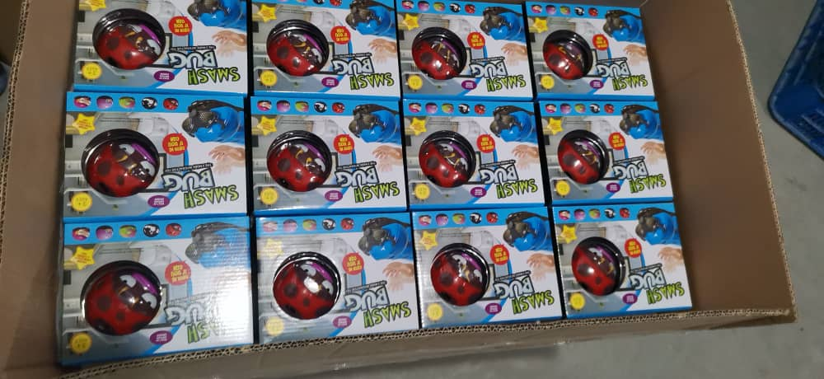 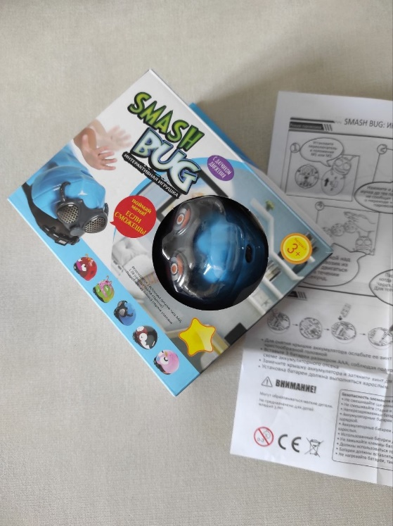
SMASH BUG
NO. | PART NO. | NAME | PICS | DETAILS | PACKING | NET WEIGHT | PRODUCT DIMENSION | RE-MARK
1 | D31 | Smash Bug | 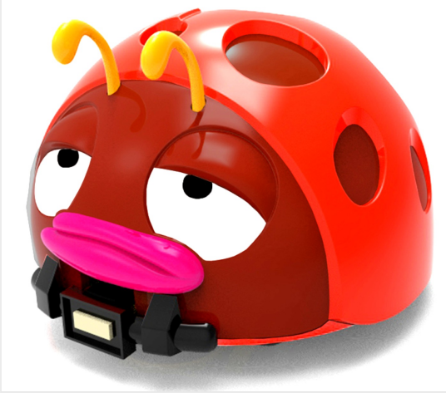 | 1. Основной цвет: Красный 2. 3 основных режима воспроизведения музыки: A: режим M1 с функцией сканирования в инфракрасном диапазоне 20 см; B: режим M2 с функцией похлопывания и вход в режим гонок; C: режим M1/M2 с долгим нажатием и входом в режим поезда, нужны еще 2 жука, чтобы играть вместе. 3. Автоматически отступает при столкновении с препятствиями | 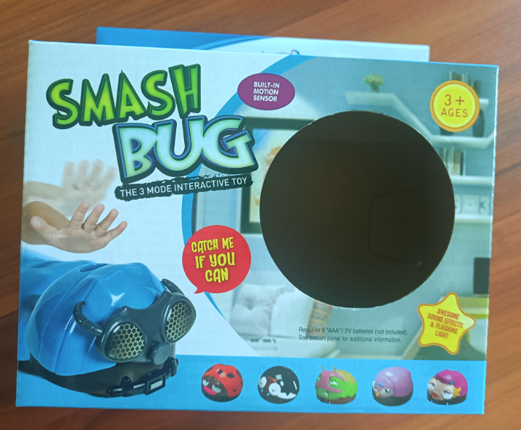 1.Упаковка: ПЭТ-блистер и цветная коробка (BOX SIZE:175*162*73mm，0.072kg) 2. 48-42 pcs/ctn | 0.08 KG | 78*57mm
2 | D32 |  | 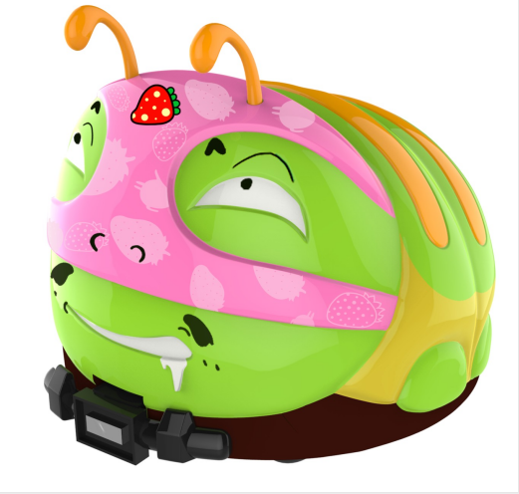 | 1. Основной цвет: Зелёный 2. 3 основных режима воспроизведения музыки: A: режим M1 с функцией сканирования в инфракрасном диапазоне 20 см; B: режим M2 с функцией похлопывания и вход в режим гонок; C: режим M1/M2 с долгим нажатием и входом в режим поезда, нужны еще 2 жука, чтобы играть вместе. 3. Автоматически отступает при столкновении с препятствиями |  | 0.09KG | 74.5*67mm
3 | D33 |  | 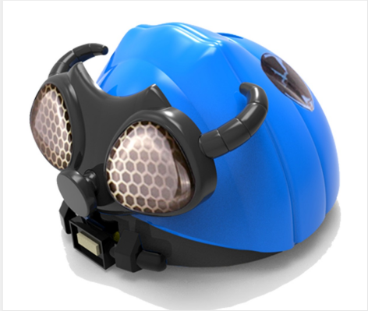 | 1. Основной цвет: Синий 2. 3 основных режима воспроизведения музыки: A: режим M1 с функцией сканирования в инфракрасном диапазоне 20 см; B: режим M2 с функцией похлопывания и вход в режим гонок; C: режим M1/M2 с долгим нажатием и входом в режим поезда, нужны еще 2 жука, чтобы играть вместе. 3. Автоматически отступает при столкновении с препятствиями |  | 0.08 KG | 79*57.5mm
4 | D34 |  | 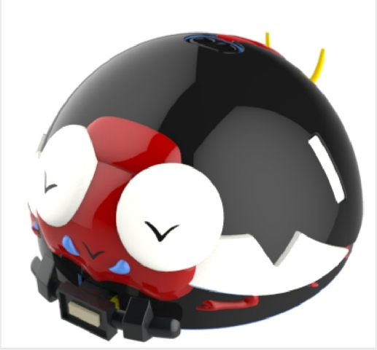 | 1. Основной цвет: Чёрный 2. 3 основных режима воспроизведения музыки: A: режим M1 с функцией сканирования в инфракрасном диапазоне 20 см; B: режим M2 с функцией похлопывания и вход в режим гонок; C: режим M1/M2 с долгим нажатием и входом в режим поезда, нужны еще 2 жука, чтобы играть вместе. 3. Автоматически отступает при столкновении с препятствиями |  | 0.08 KG | 74.5*52mm
5 | D35 |  | 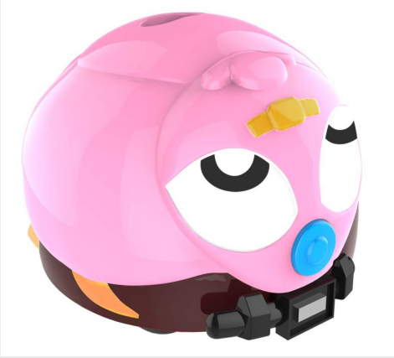 | 1. Основной цвет: Розовый 2. 3 основных режима воспроизведения музыки: A: режим M1 с функцией сканирования в инфракрасном диапазоне 20 см; B: режим M2 с функцией похлопывания и вход в режим гонок; C: режим M1/M2 с долгим нажатием и входом в режим поезда, нужны еще 2 жука, чтобы играть вместе. 3. Автоматически отступает при столкновении с препятствиями |  | 0.08 KG | 74.5*54.5mm

